手順メモ
１．モーションセンサー監視
 | ①機器接続
 |  | 機器 |  |  |  | 接続GPIO
 |  | モーションセンサー |  |  |  | GPIO5
 |  | LED(赤) 抵抗有 |  |  |  | GPIO6
 |  | LED(緑) 抵抗有 |  |  |  | GPIO13

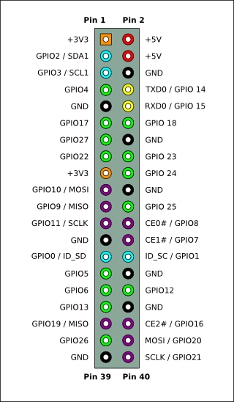
 |  | 概要図 |  |  |  |  |  |  |  |  |  |  |  |  | ※3.3VとGNDはどこでもOK
 |  |  |  |  |  |  |  |  |  | ラズパイ
 |  |  |  |  |  |  |  |  |  | 内側 | 外側
 |  |  |  |  |  |  |  |  |  | Pin1 | Pin2

 |  |  |  |  |  |  |  |  |  |  |  | GND | - | モーションセンサー（Ground）

 |  |  |  |  |  |  |  |  |  |  |  | GND | - | LED赤(-)
 |  |  |  |  |  |  |  |  |  |  |  |  |  | & LED緑(-)
 |  |  |  |  |  | モーションセンサー(Power) | - |  | 3.3V

 |  |  |  |  |  | モーションセンサー(Output) | - |  | GPIO5
 |  |  |  | LED赤(+) | - | 抵抗 | - |  | GPIO6
 |  |  |  | LED緑(+) | - | 抵抗 | - |  | GPIO13

 | ②起動
 |  | ホームディレクトリで以下コマンド入力
 |  | sh demo_sensor_simple.sh

２．ボタン押下回数カウント
 | ①機器接続
 |  | ボタン | 接続GPIO |  |  | 液晶 |  | 接続先
 |  | A | GPIO4 |  |  | VCC |  | 5V
 |  | B | GPIO17 |  |  | SDA |  | GPIO2
 |  | C | GPIO27 |  |  | SCL |  | GPIO3
 |  | D | GPIO22 |  |  | GND |  | GND
 |  | メニュー | GPIO26

 |  | 概要図
 |  |  |  |  |  |  |  |  |  | ラズパイ
 |  |  |  |  |  |  |  |  |  | 内側 | 外側
 |  |  |  |  |  |  |  |  |  | Pin1 | Pin2
 |  |  |  |  |  | スイッチ(電源)×5 | - |  | 3.3V |  |  | 5V | - | 液晶(VCC)
 |  |  |  |  |  | 液晶(SDA) | - |  | GPIO2
 |  |  |  |  |  | 液晶(SCL) | - |  | GPIO3
 |  |  |  |  |  | スイッチA | - |  | GPIO4

 |  |  |  |  |  | スイッチB | - |  | GPIO17
 |  |  |  |  |  | スイッチC | - |  | GPIO27
 |  |  |  |  |  | スイッチD | - |  | GPIO22

 |  |  |  |  |  |  |  |  | GPIO26

